游戏玩法
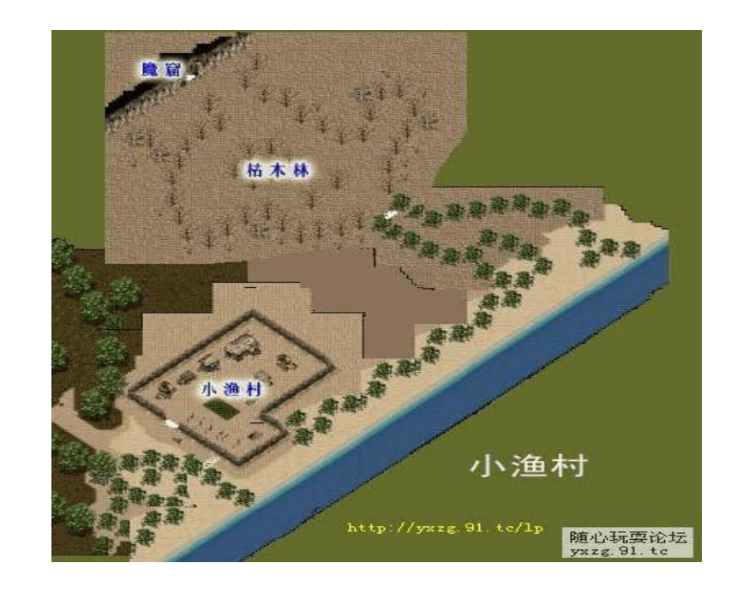
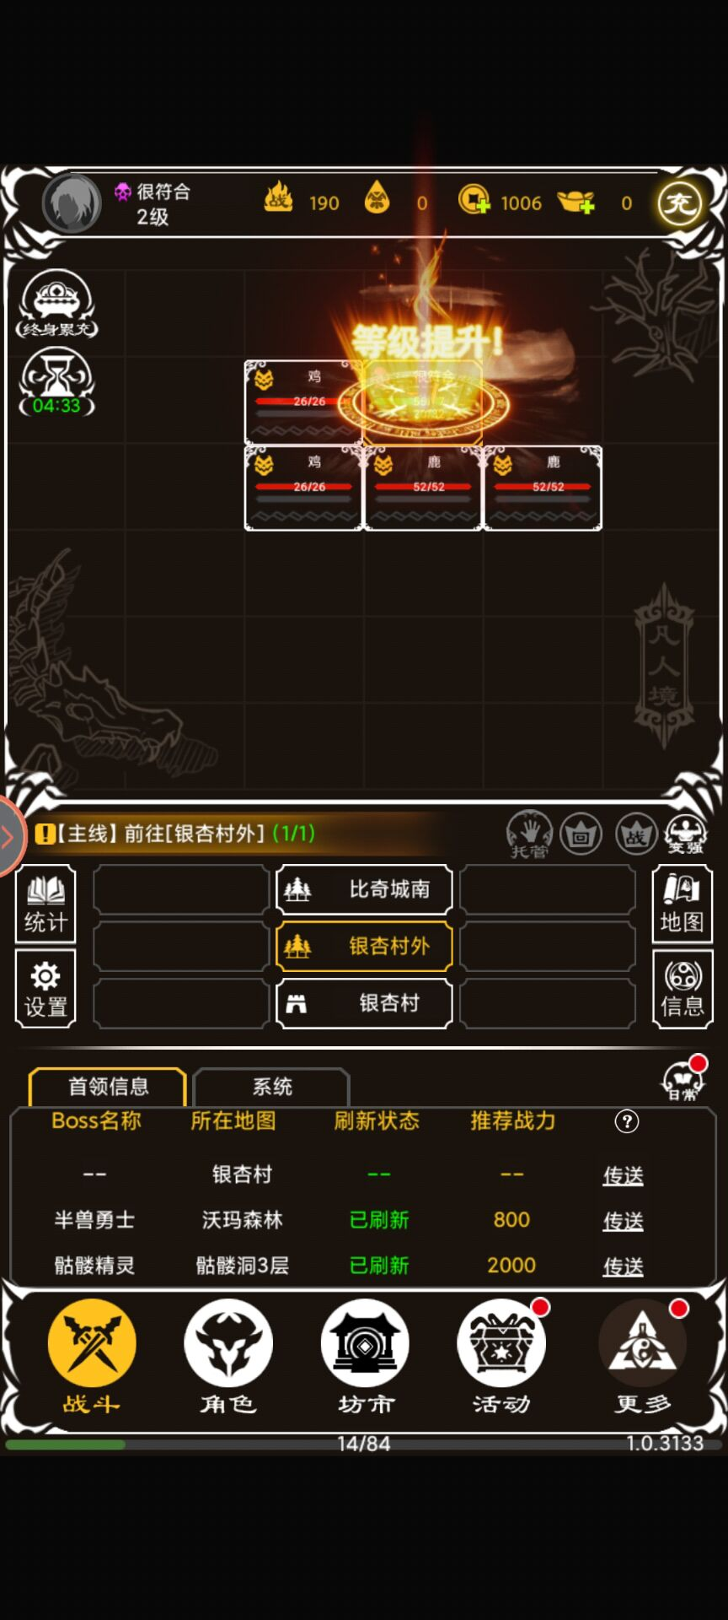
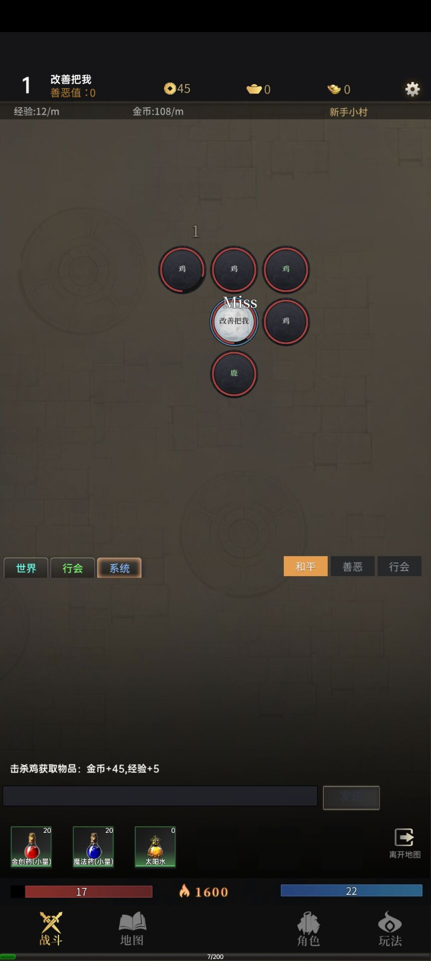
 |  | 游戏玩法

参考对象是那款 放置传奇，战斗模式，地图，技能模式都是一样

战斗模式
 | 战斗模式：即时战斗
 | 人物自动施放技能，只需培养属性，搭配技能操作

游戏玩法就是 ，主线地图刷怪刷装备 ，收集资源,爬无尽塔
 | 主线地图是打怪核心，越高级的地图，资源越多，装备属性越好
 | 无尽塔是数值的体现，越高层的属性越高，技能越强
 | 成就系统，是游戏时间的体现，玩的越久，获取的成就越多，增加的属性越高
 | 装备系统，是运气的体现，运气越好，爆的装备越极品，淘汰的装备可以当图鉴，永久保存，欧皇的证明
 | 战斗界面，参照这种游戏，地图做成方块，人物，怪物都占据一个格子
 | 怪物分普通怪物，精英怪物，首领怪物，BOSS怪物，品质越高的怪物，实力越强，爆率越高

